Toelichting
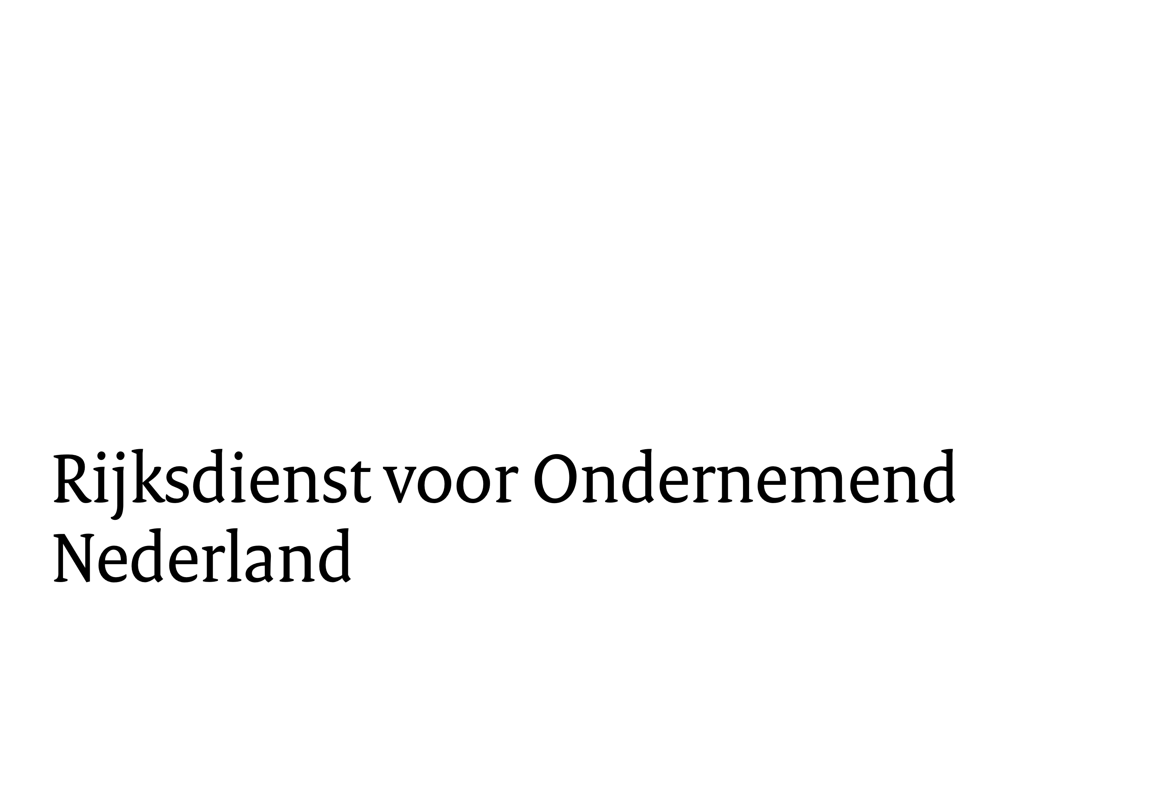

Toelichting op indicatieve berekening SSEB
Versie januari 2026

Op het tweede tabblad kunt u een berekening maken voor een DC-laadstation (A2.13).
Op het derde tabblad kunt een berekening maken voor de aggregaat op wind- of zonne-energie voor off-grid stroomvoorziening (A2.2)
of een Mobiel batterijpakket vanaf 50 kWh voor off-grid stroomvoorziening op een bouwlocatie of behorend bij een bouwwerktuig (A2.7).
Op het vierde tabblad kunt u een berekening maken voor een vliegwiel als vermogensvoorziening (A2.12).

Ook zult u een keuze moeten maken voor grootbedrijf of Micro/MKB-onderneming,
meer informatie over of uw onderneming een grootbedrijf of Micro/MKB-onderneming is vindt u op:

https://www.rvo.nl/onderwerpen/subsidiespelregels/ez/mkb-toets

Aan de berekening van dit indicatieve subsidiebedrag kunnen geen rechten ontleend worden.

